第一批簡化字表
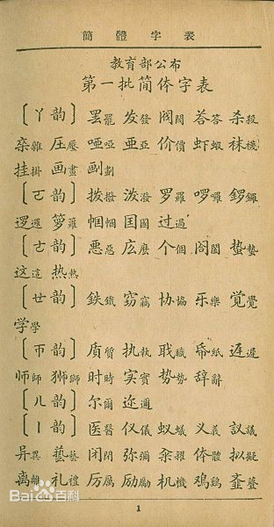
號 | 本字 | 簡字
1 | 罷 | 罢
2 | 發 | 发
3 | 閥 | 阀
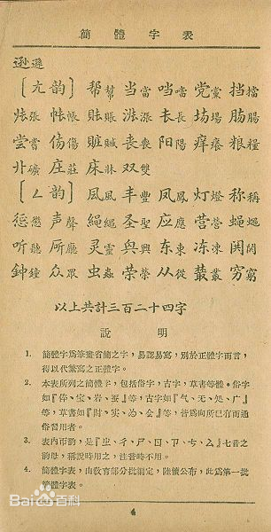
4 | 答
5 | 殺 | 杀
6 | 雜
7 | 壓 | 压
8 | 啞 | 口亜
9 | 價 | 价
10 | 蝦 | 虾
11 | 襪 | 袜
12 | 掛 | 挂
13 | 畫 | 画
14 | 劃 | 画刂
15 | 撥 | 拨
16 | 潑 | 泼
17 | 羅 | 罗
18 | 囉 | 啰
19 | 鑼 | 金罗
20 | 邏 | 逻
21 | 籮 | 箩
22 | 幗 | 巾囯
23 | 國 | 囯
24 | 過 | 过
25 | 惡 | 悪
26 | 麽 | 庅
27 | 個 | 个
28 | 闔 | 门合
29 | 蟄 | 蛰
30 | 這 | 这
31 | 熱 | 热
32 | 鐵 | 鉄
33 | 竊 | 窃
34 | 協 | 协
35 | 樂 | 乐
36 | 覺 | 覚
37 | 學 | 学
38 | 質 | 貭
39 | 執 | 执
40 | 職 | 聀
41 | 紙 | 帋
42 | 遲 | 迉丰
43 | 師 | 师
44 | 時 | 时
45 | 實 | 实
46 | 勢 | 势
47 | 辭 | 辞
48 | 爾 | 尔
49 | 邇 | 迩
50 | 醫 | 医
51 | 儀 | 仪
52 | 蟻 | 蚁
53 | 義 | 义
54 | 議 | 訁义
55 | 異 | 异
56 | 藝 | 兿
57 | 閉 | 闭
58 | 彌 | 弥
59 | 糴 | 籴
60 | 體 | 亻夲
61 | 擬 | 拟
62 | 離 | 离
63 | 禮 | 礼
64 | 厲 | 厉
65 | 勵 | 励
66 | 機 | 机
67 | 鷄 | 鳮
68 | 薺 | 文韭
69 | 擠 | 㨈
70 | 繼 | 継
71 | 劑 | 剤
72 | 豈 | 岂
73 | 啟 | 启
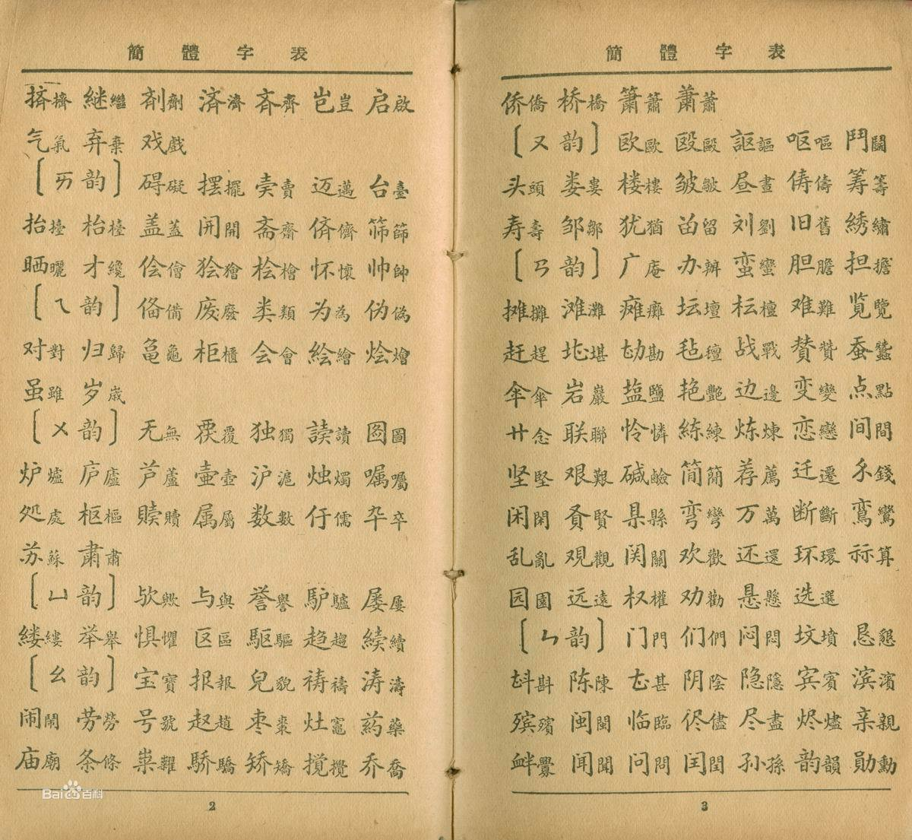
74 | 氣 | 气
75 | 棄 | 弃
76 | 戲 | 戏
77 | 礙 | 碍
78 | 擺 | 摆
79 | 賣 | 𡉅天
80 | 邁 | 迈
81 | 臺 | 台
82 | 擡 | 抬
83 | 檯 | 枱
84 | 蓋 | 盖
85 | 開 | 𫔭
86 | 齋 | 斋
87 | 儕 | 㑪
88 | 篩 | 筛
89 | 曬 | 晒
90 | 纔 | 才
91 | 儈 | 侩
92 | 獪 | 狯
93 | 檜 | 桧
94 | 懷 | 怀
95 | 帥 | 帅
96 | 備 | 俻
97 | 廢 | 废
98 | 類 | 类
99 | 爲 | 为
100 | 僞 | 伪
101 | 對 | 对
102 | 歸 | 归
103 | 龜 | 𠮥田乚
104 | 櫃 | 柜
105 | 會 | 会
106 | 繪 | 絵
107 | 燴 | 烩
 | 雖 | 虽
 | 歳

